quiz_cascade-stu
(w06) | [Quiz 6-01]

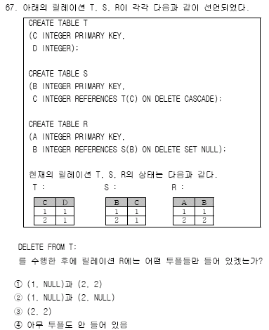
 |  | T |  |  | S |  |  | R
 |  |  | C | D |  | B | C |  | A | B
 |  |  | 1 | 1 |  | 1 | 1 |  | 1 | 1
 |  |  | 2 | 1 |  | 2 | 1 |  | 2 | 2

 |  |  |  |  | S |  |  | R
 |  |  |  |  |  | B | C |  | A | B
 |  |  |  |  |  |  |  |  | 1 | NULL
 |  |  |  |  |  |  |  |  | 2 | NULL

다대다관계-stu
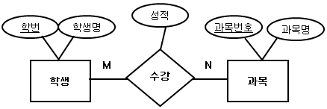
다대다관계
 | 학생 |  |  |  |  |  |  | 과목 |  |  |  | 과목분반
 |  | 학번 | 학생명 |  |  |  |  |  | 과목번호 | 과목명 |  |  | 분반
 |  | 21001 | 김철수 |  |  |  |  |  | CS310 | 데이터베이스 |  |  | YA
 |  | 21002 | 양길현 |  |  |  |  |  | CS313 | 운영체제 |  |  | YB
 |  | 21003 | 임영수 |  |  |  |  |  | CS345 | 자료구조 |  |  | YC
 |  | 21004 | 박한나 |  |  |  |  |  | CS326 | 자바 |  |  | YD

 | 학생 |  |  |  |  |  |  | 과목
 |  | 학번 | 학생명 | 과목번호 |  |  |  |  | 과목번호 | 과목명 | 수강학생
 |  | 21001 | 김철수 | CS310, CS313 |  |  |  |  | CS310 | 데이터베이스 | 21001, 21002, 21004
 |  | 21002 | 양길현 | CS310 |  |  |  |  | CS313 | 운영체제 | 21001
 |  | 21003 | 임영수 | CS345 |  |  |  |  | CS345 | 자료구조 | 21003
 |  | 21004 | 박한나 | CS310 |  |  |  |  | CS326 | 자바

 | 학생 |  |  |  | 수강 |  |  | 과목
 |  | 학번 | 학생명 | 과목번호 |  | 학번 | 과목번호 |  | 과목번호 | 과목명 | 수강학생
 |  | 21001 | 김철수 | CS310, CS313 |  | 21001 | CS310 |  | CS310 | 데이터베이스 | 21001, 21002, 21004
 |  | 21002 | 양길현 | CS310 |  | 21001 | CS313 |  | CS313 | 운영체제 | 21001
 |  | 21003 | 임영수 | CS345 |  | 21002 | CS310 |  | CS345 | 자료구조 | 21003
 |  | 21004 | 박한나 | CS310 |  | 21003 | CS345 |  | CS326 | 자바
 |  |  |  |  |  | 21004 | CS310

quiz-다중값-카드-stu
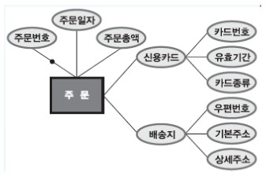
속성 | (다중값 속성)

(복합 속성) |  | 회원
1번 |  | 회원번호 | 비밀번호 | 성명 | 신용카드
 |  | 100 | 100 | 이동원 | 111

2번 |  | 회원
 |  | 회원번호 | 비밀번호 | 성명 | 카드번호 | 유효기간 | 카드종류
 |  | 100 | 100 | 이동원 | 111, 222 | 04/18, 04/19 | 체크, 법인

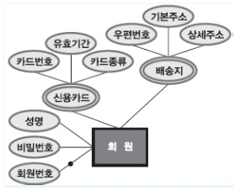
(복합 속성)

